Feld Dokumentation LIDO 1.1
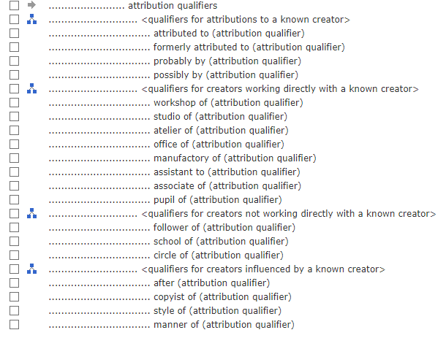
HTML Ansicht der XSD

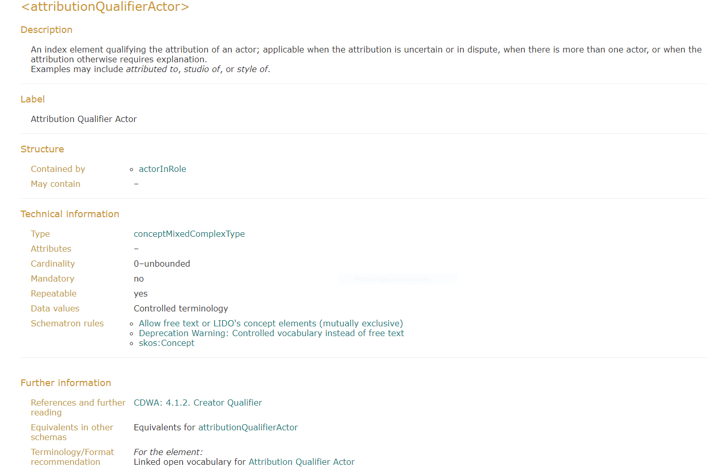

Terminologie Empfehlung

Vokabular

